Description
Description des interfaces

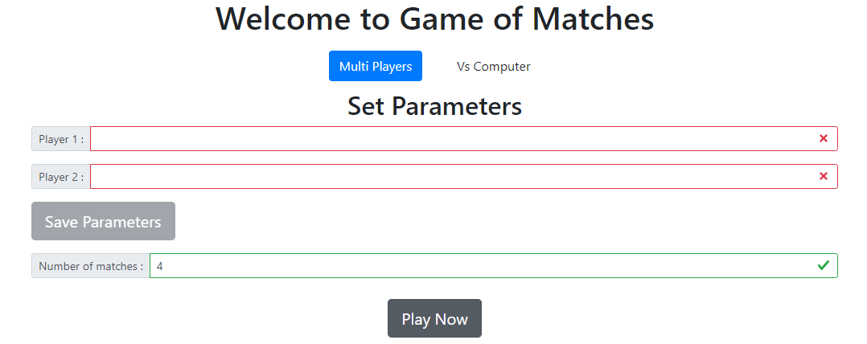
 | On Introduit les noms des deux joueurs dans deux champs input
 |  | les deux champs sont obligatoires
 | Si les champs sont vides, le bouton est désactivé et les champs changent de couleur vers le rouge
 | Un autre champ Numero des allumettes qui doit contenir des nombres est obligatoire
 | Un bouton play now n'est activé que l'orsqu'on introduit deux noms de joueur et qu'on clique sur save parametre

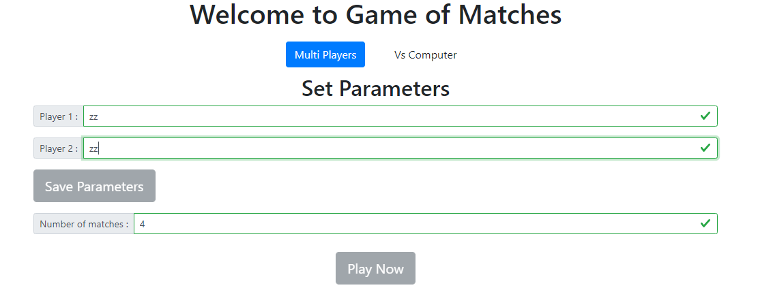

 | Si les champs sont bien remplis par des textes identiques le bouton Save parametre reste inactive

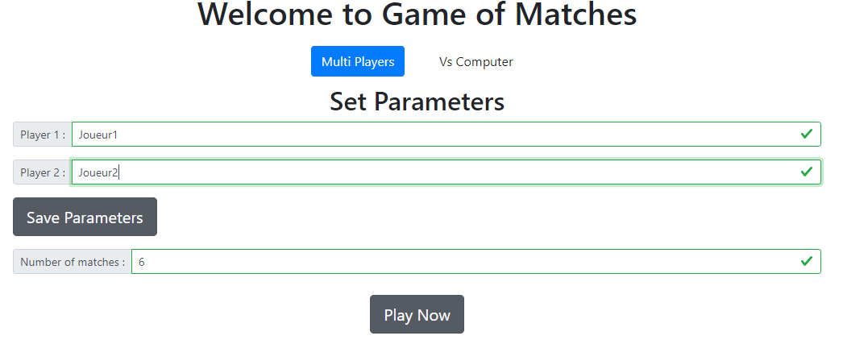

 | Si les champs sont bien remplis par des textes identiques le bouton Save parametre s'active et devient cliquable
 | Après clique sur ce bouton on doit remplir le champs number of matches par des nombres pour commencer a jouer

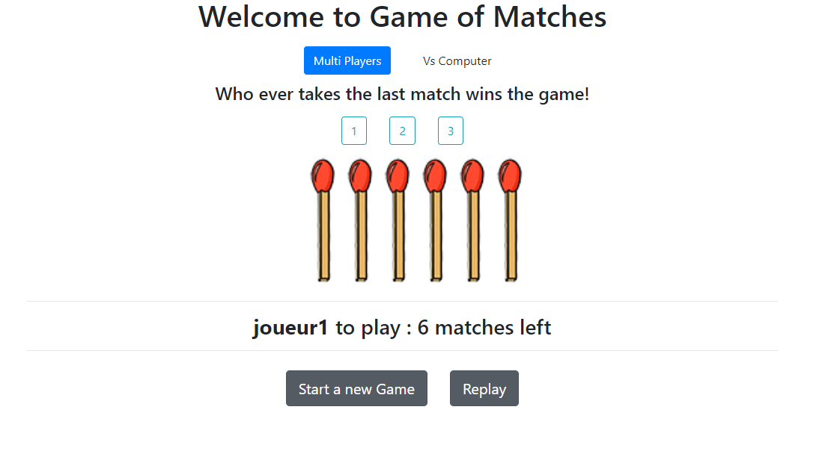

 | Après le paramètrage du jeu par les noms des joueurs et le nombre des allumettes,
 | Cette interface va apparaitre et contient:
 | 3 boutons de nombre des allumettes à enlever à chaque fois
 | Les allumettes suivant le nombre introduit par l'utilisateur
 | Une ligne suivante qui indique le tour du joueur ainsi que les nombre d' allumettes restantes
 | 2 boutons : Commencer un nouveau jeu et restart la partie en cours

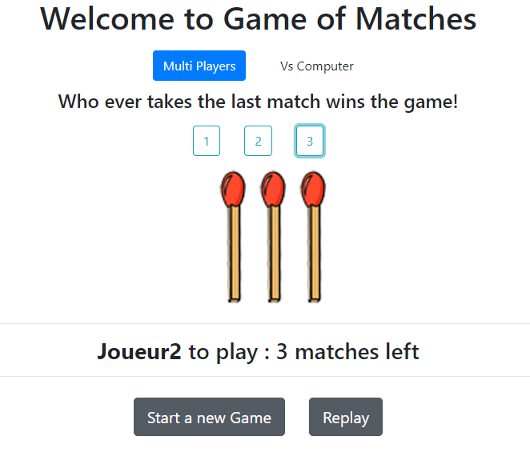

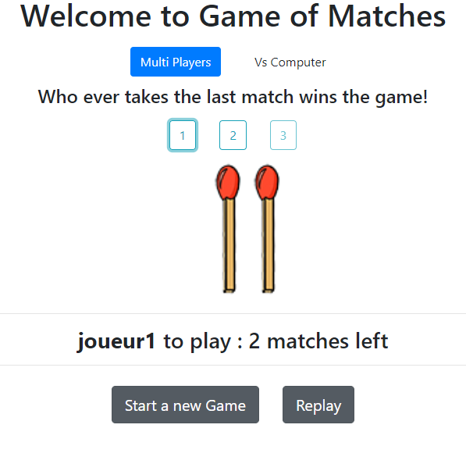

 | S'il reste que mois que 3 allumettes le bouton 3 se désactive

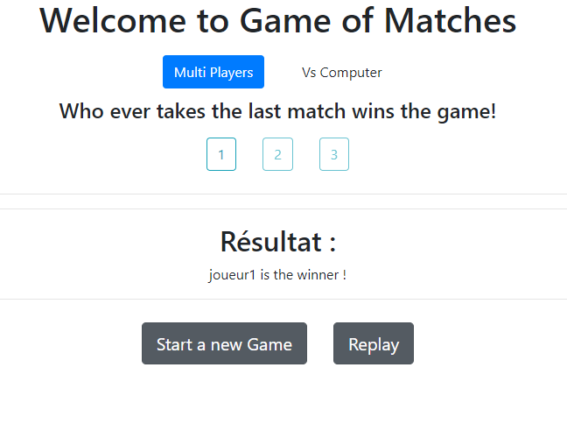

 | Après la fin de la partie une autre ligne s'affiche avec le nom du gagnant

